报价清单
珠海市第三人民医院工作服采购项目市场调研清单
序号 | 名称 | 尺寸 | 单位 | 材质参数要求（仅供参考） | 附图参考 | 备注 | 数量 | 单价（单位：元） | 小计（单位：元）
1 | 男医生服（冬） | S-XXXXL码 | 件 | ▲1.纤维含量：100%聚酯纤维（含导电纤维）； ▲2.PH值：4.0-8.5； ▲3.甲醛含量：≤75mg/kg； ▲4.异味：无异味； ▲5.可分解致癌芳香胺染料：未检出； ▲6.耐水色牢度、耐汗渍色牢度、耐磨擦色牢度、耐皂洗色牢度：≥4级； | 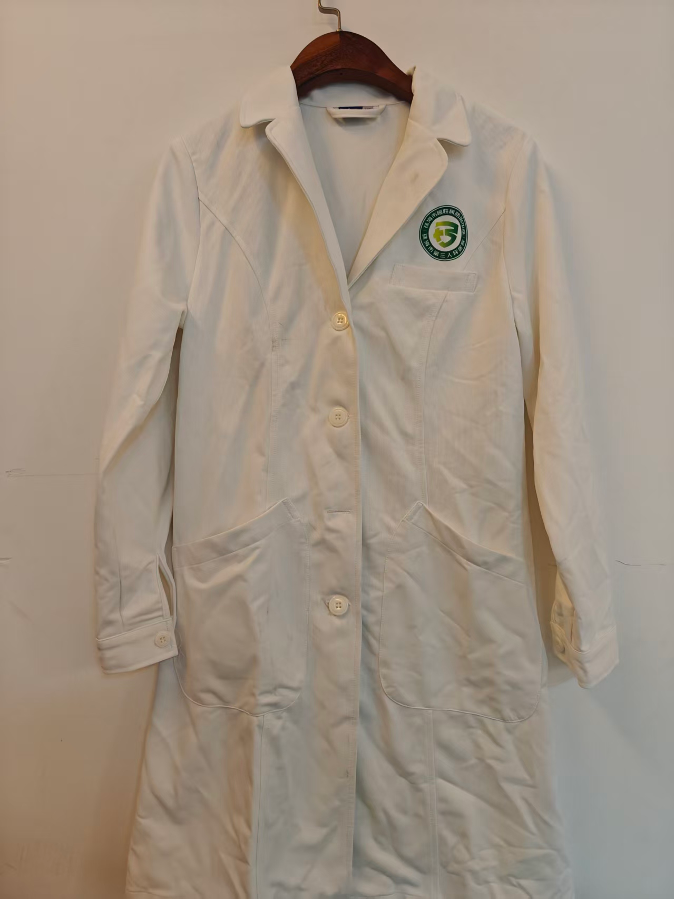 | 长袖 | 59
2 | 男医生服（夏） | S-XXXXL码 | 件 | ▲1.纤维含量：100%聚酯纤维（含导电纤维）； ▲2.PH值：4.0-8.5； ▲3.甲醛含量：≤75mg/kg； ▲4.异味：无异味； ▲5.可分解致癌芳香胺染料：未检出； ▲6.耐水色牢度、耐汗渍色牢度、耐磨擦色牢度、耐皂洗色牢度：≥4级； | 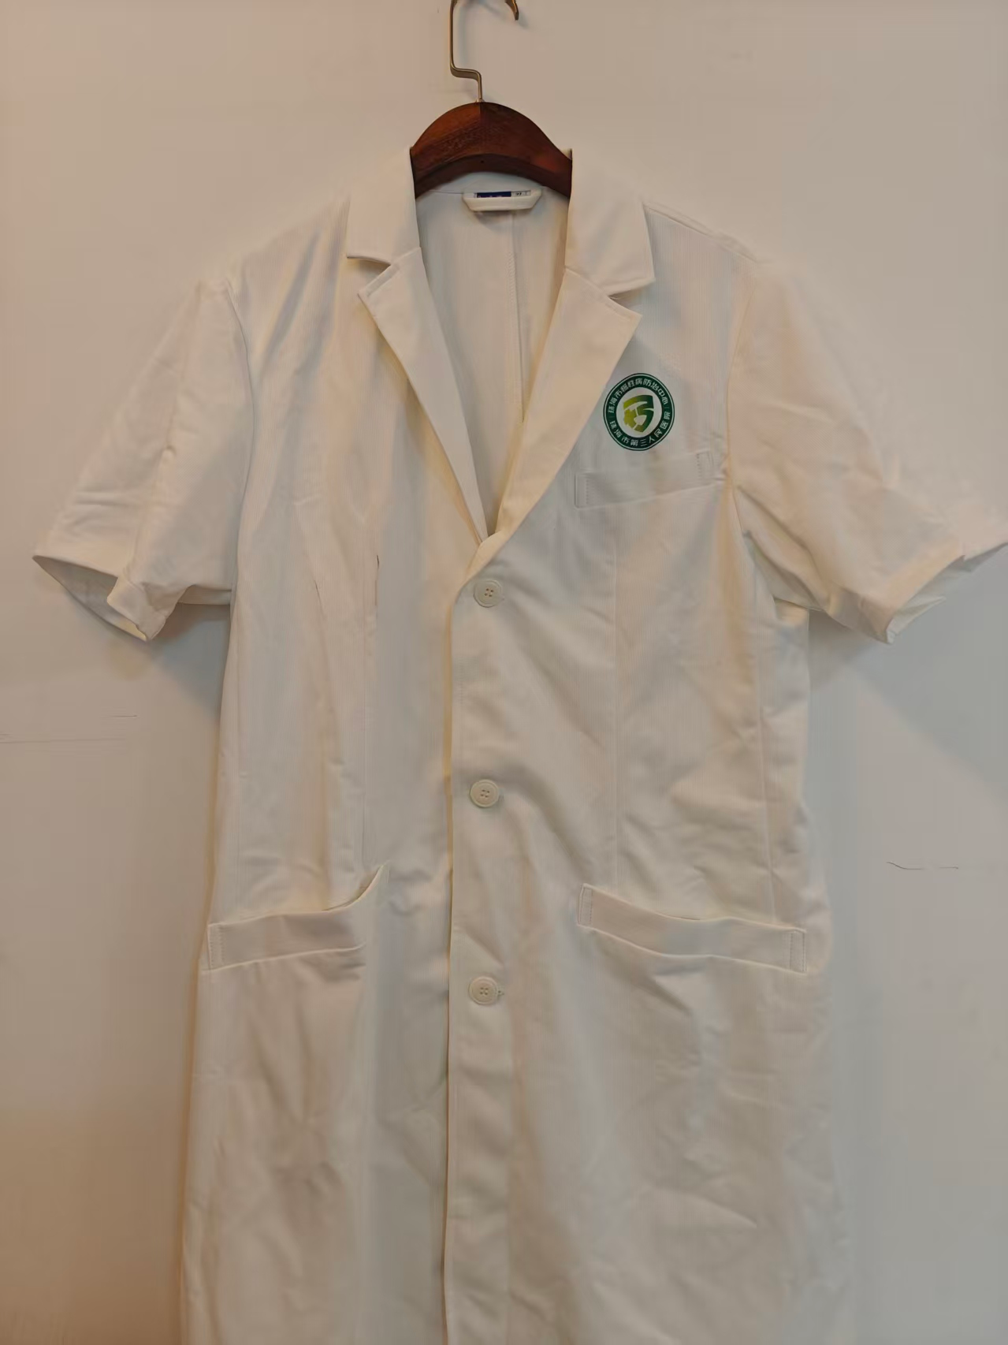 | 短袖 | 21
3 | 女医生服（冬） | S-XXXXL码 | 件 | ▲1.纤维含量：100%聚酯纤维（含导电纤维）； ▲2.PH值：4.0-8.5； ▲3.甲醛含量：≤75mg/kg； ▲4.异味：无异味； ▲5.可分解致癌芳香胺染料：未检出； ▲6.耐水色牢度、耐汗渍色牢度、耐磨擦色牢度、耐皂洗色牢度：≥4级； |  | 长袖 | 129
4 | 女医生服（夏） | S-XXXXL码 | 件 | ▲1.纤维含量：100%聚酯纤维（含导电纤维）； ▲2.PH值：4.0-8.5； ▲3.甲醛含量：≤75mg/kg； ▲4.异味：无异味； ▲5.可分解致癌芳香胺染料：未检出； ▲6.耐水色牢度、耐汗渍色牢度、耐磨擦色牢度、耐皂洗色牢度：≥4级； |  | 短袖 | 76
5 | 女护士服（冬）短款 | S-XXXXL码 | 套 | ▲1.纤维含量：100%聚酯纤维（含导电纤维）； ▲2.PH值：4.0-8.5； ▲3.甲醛含量：≤75mg/kg； ▲4.异味：无异味； ▲5.可分解致癌芳香胺染料：未检出； ▲6.耐水色牢度、耐汗渍色牢度、耐磨擦色牢度、耐皂洗色牢度：≥4级； |  | 上衣+裤子，长袖，款式与夏装同款 | 169
6 | 女护士服（夏）短款 | S-XXXXL码 | 套 | ▲1.纤维含量：100%聚酯纤维（含导电纤维）； ▲2.PH值：4.0-8.5； ▲3.甲醛含量：≤75mg/kg； ▲4.异味：无异味； ▲5.可分解致癌芳香胺染料：未检出； ▲6.耐水色牢度、耐汗渍色牢度、耐磨擦色牢度、耐皂洗色牢度：≥4级； | 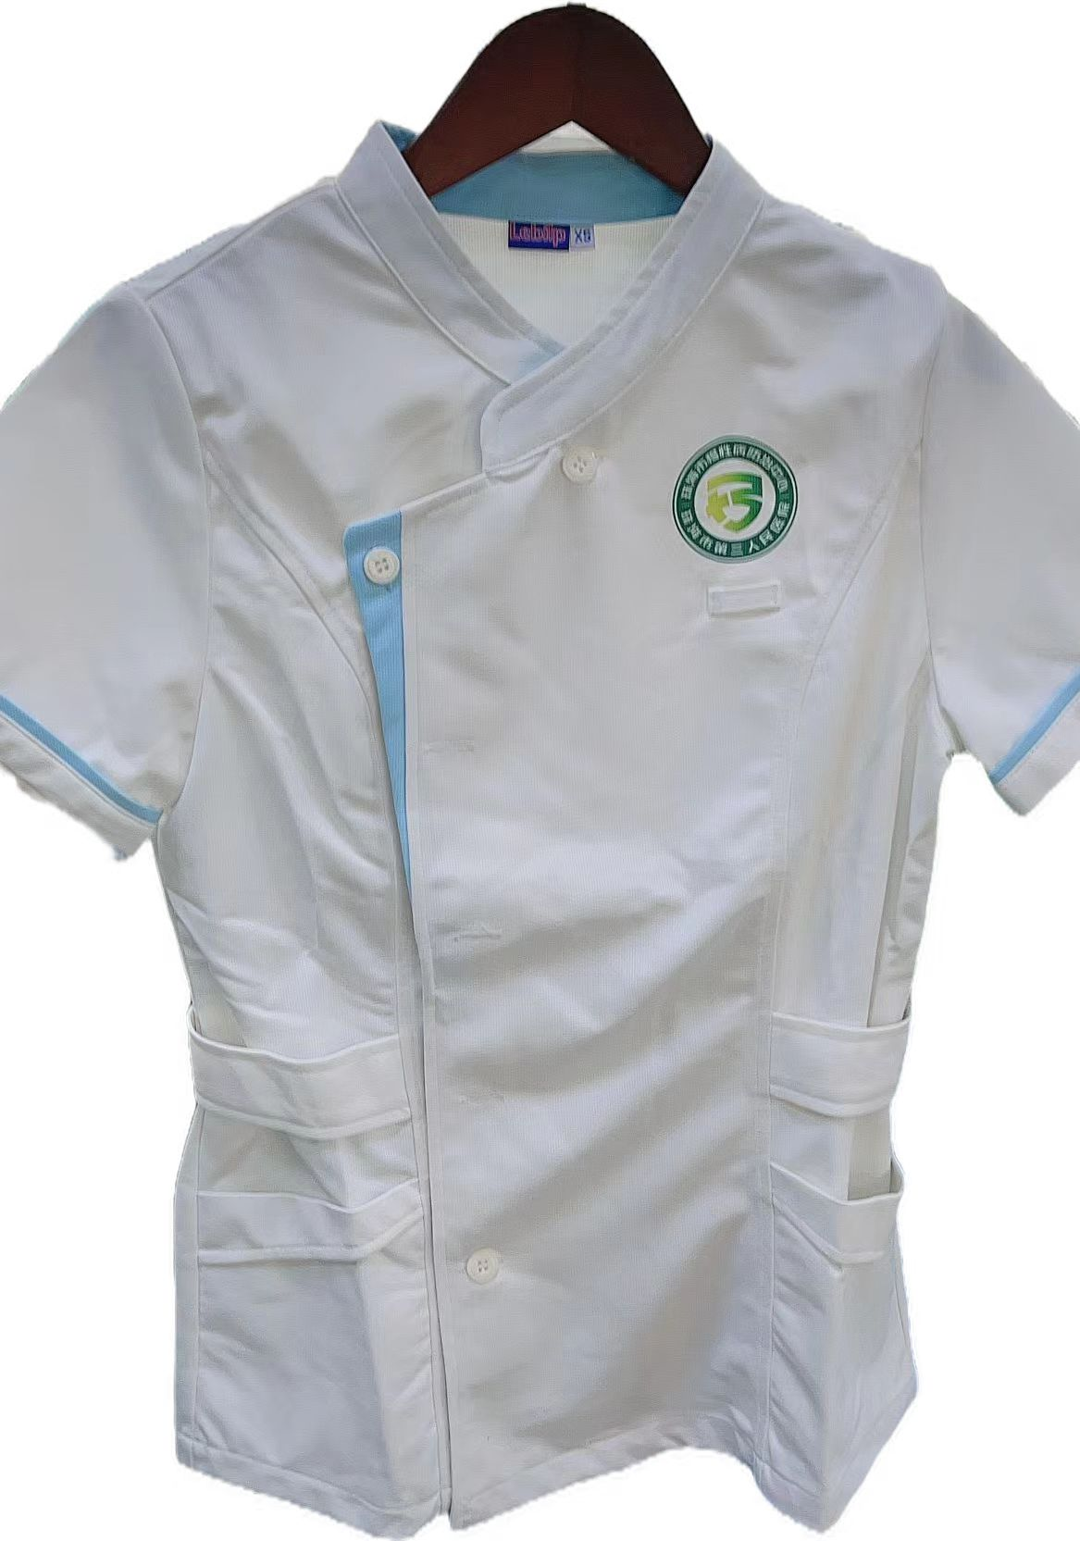 | 上衣+裤子，短袖 | 85
7 | 女护士服（冬）长款 | S-XXXXL码 | 套 | ▲1.纤维含量：100%聚酯纤维（含导电纤维）； ▲2.PH值：4.0-8.5； ▲3.甲醛含量：≤75mg/kg； ▲4.异味：无异味； ▲5.可分解致癌芳香胺染料：未检出； ▲6.耐水色牢度、耐汗渍色牢度、耐磨擦色牢度、耐皂洗色牢度：≥4级； | 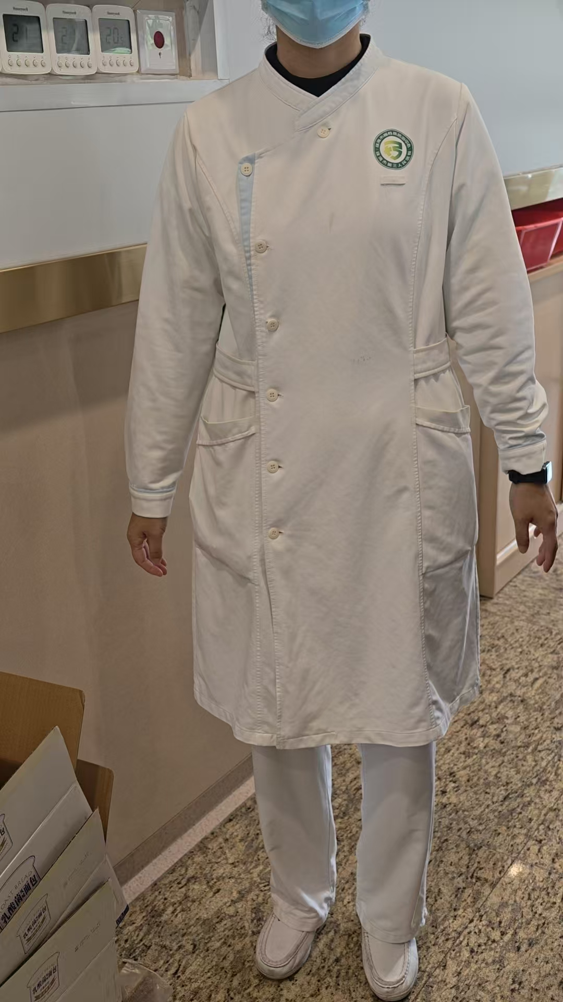 | 上衣+裤子，长袖 | 65
8 | 女护士服（夏）长款 | S-XXXXL码 | 套 | ▲1.纤维含量：100%聚酯纤维（含导电纤维）； ▲2.PH值：4.0-8.5； ▲3.甲醛含量：≤75mg/kg； ▲4.异味：无异味； ▲5.可分解致癌芳香胺染料：未检出； ▲6.耐水色牢度、耐汗渍色牢度、耐磨擦色牢度、耐皂洗色牢度：≥4级； |  | 上衣+裤子，短袖 | 30
9 | 孕妇护士服（冬） | S-XXXXL码 | 套 | ▲1.纤维含量：100%聚酯纤维（含导电纤维）； ▲2.PH值：4.0-8.5； ▲3.甲醛含量：≤75mg/kg； ▲4.异味：无异味； ▲5.可分解致癌芳香胺染料：未检出； ▲6.耐水色牢度、耐汗渍色牢度、耐磨擦色牢度、耐皂洗色牢度：≥4级； | 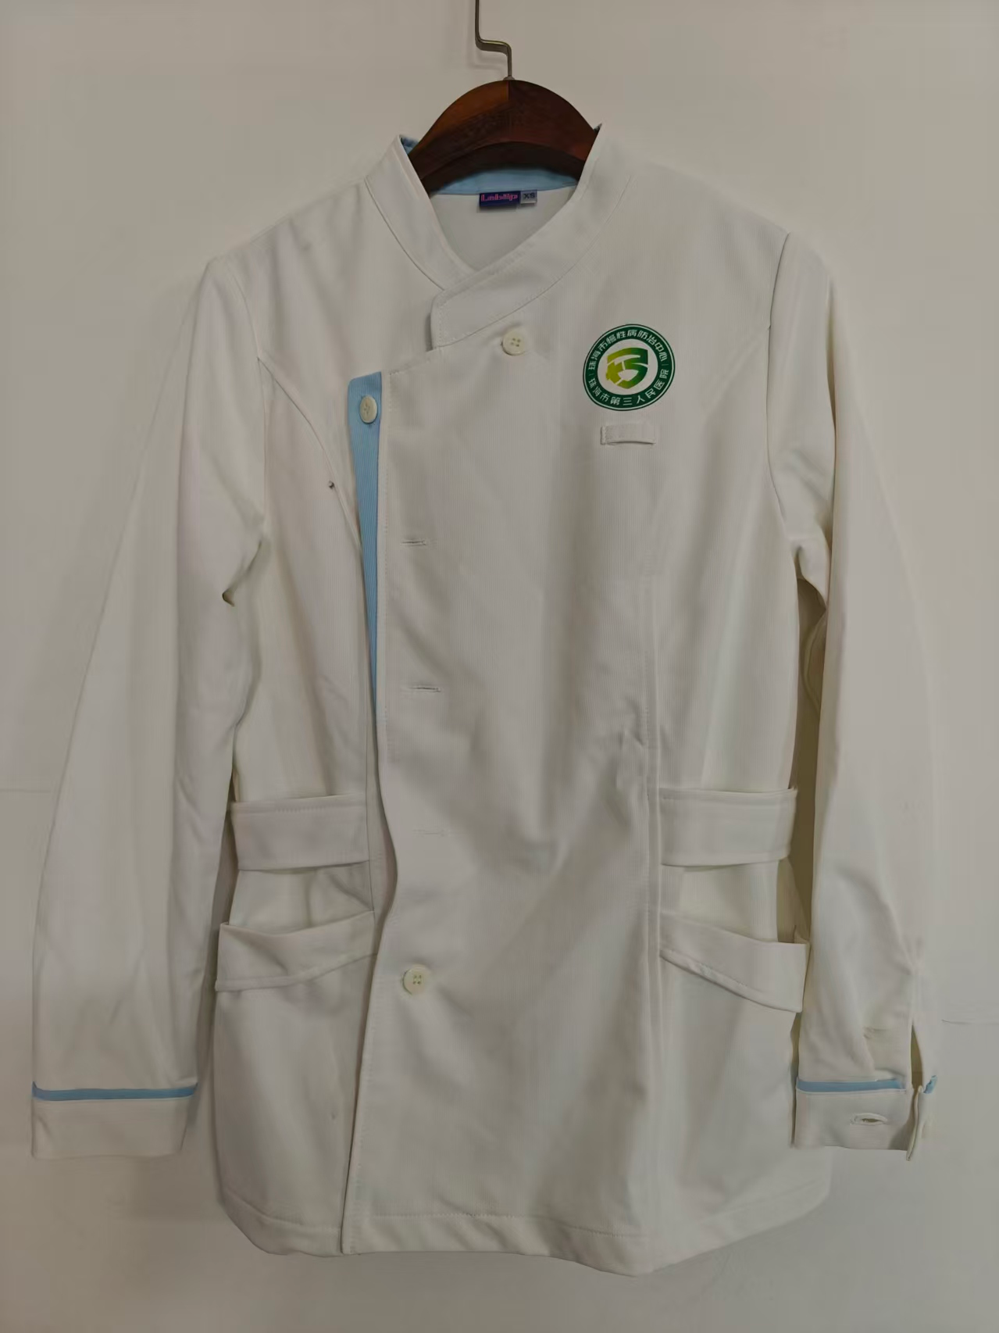 | 上衣+裤子，长袖 | 18
10 | 孕妇护士服（夏） | S-XXXXL码 | 套 | ▲1.纤维含量：100%聚酯纤维（含导电纤维）； ▲2.PH值：4.0-8.5； ▲3.甲醛含量：≤75mg/kg； ▲4.异味：无异味； ▲5.可分解致癌芳香胺染料：未检出； ▲6.耐水色牢度、耐汗渍色牢度、耐磨擦色牢度、耐皂洗色牢度：≥4级； |  | 上衣+裤子，短袖 | 8
11 | 男洗手衣（冬） | S-XXXXL码 | 套 | ▲1.纤维含量：60%聚酯纤维，40%棉（±3%）； ▲2.PH值：4.0-8.5； ▲3.甲醛含量：≤75mg/kg； ▲4.异味：无异味； ▲5.可分解致癌芳香胺染料：未检出； ▲6.耐水色牢度、耐汗渍色牢度、耐磨擦色牢度、耐皂洗色牢度：≥4级； | 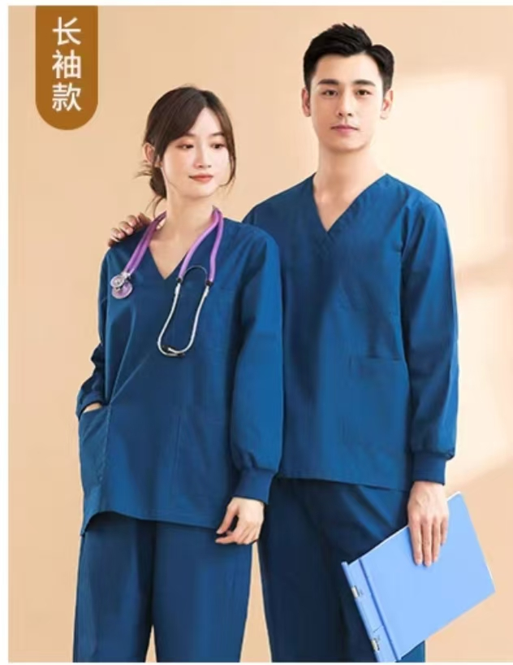 | 上衣+裤子，长袖 | 7
12 | 男洗手衣（夏） | S-XXXXL码 | 套 | ▲1.纤维含量：60%聚酯纤维，40%棉（±3%）； ▲2.PH值：4.0-8.5； ▲3.甲醛含量：≤75mg/kg； ▲4.异味：无异味； ▲5.可分解致癌芳香胺染料：未检出； ▲6.耐水色牢度、耐汗渍色牢度、耐磨擦色牢度、耐皂洗色牢度：≥4级； |  | 上衣+裤子，短袖 | 2
13 | 女洗手衣（冬） | S-XXXXL码 | 套 | ▲1.纤维含量：60%聚酯纤维，40%棉（±3%）； ▲2.PH值：4.0-8.5； ▲3.甲醛含量：≤75mg/kg； ▲4.异味：无异味； ▲5.可分解致癌芳香胺染料：未检出； ▲6.耐水色牢度、耐汗渍色牢度、耐磨擦色牢度、耐皂洗色牢度：≥4级； |  | 上衣+裤子，长袖 | 18
14 | 女洗手衣（夏） | S-XXXXL码 | 套 | ▲1.纤维含量：60%聚酯纤维，40%棉（±3%）； ▲2.PH值：4.0-8.5； ▲3.甲醛含量：≤75mg/kg； ▲4.异味：无异味； ▲5.可分解致癌芳香胺染料：未检出； ▲6.耐水色牢度、耐汗渍色牢度、耐磨擦色牢度、耐皂洗色牢度：≥4级； | 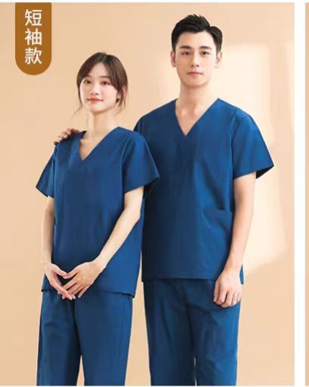 | 上衣+裤子，短袖 | 19
15 | 女护士服（冬）连体裙装 | S-XXXXL码 | 套 | ▲1.纤维含量：100%聚酯纤维（含导电纤维）； ▲2.PH值：4.0-8.5； ▲3.甲醛含量：≤75mg/kg； ▲4.异味：无异味； ▲5.可分解致癌芳香胺染料：未检出； ▲6.耐水色牢度、耐汗渍色牢度、耐磨擦色牢度、耐皂洗色牢度：≥4级； | 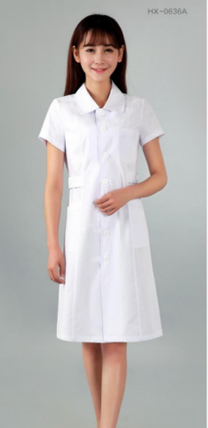 | 长袖 | 8
16 | 女护士服（夏）连体裙装 | S-XXXXL码 | 套 | ▲1.纤维含量：100%聚酯纤维（含导电纤维）； ▲2.PH值：4.0-8.5； ▲3.甲醛含量：≤75mg/kg； ▲4.异味：无异味； ▲5.可分解致癌芳香胺染料：未检出； ▲6.耐水色牢度、耐汗渍色牢度、耐磨擦色牢度、耐皂洗色牢度：≥4级； |  | 短袖 | 1
17 | 男患者服（冬）纽扣款 | S-XXXXL码 | 套 | ▲1.纤维含量：聚酯纤维65±5%，棉35±5%； ▲2.织物密度：经向530根/10cm，纬向265根/10cm(±3%）； ▲3.织物重量：156g/㎡(±3%）； ▲4.PH值：4.0-8.5； | 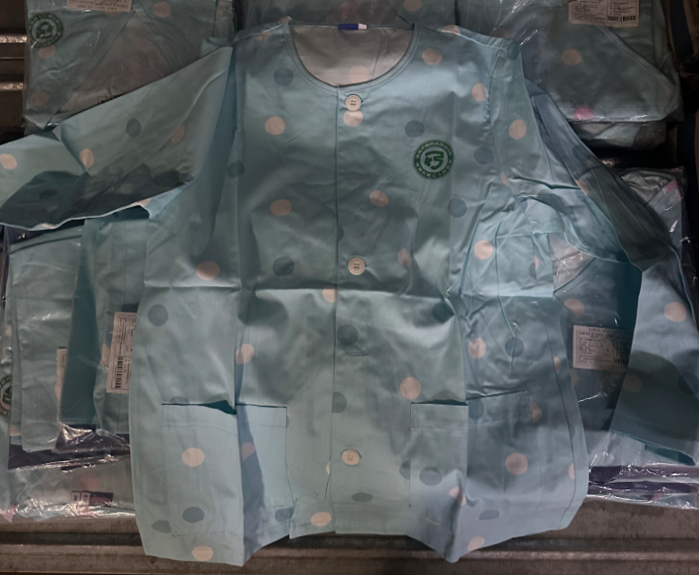 | 蓝色、白色波点，长袖 | 143
18 | 男患者服（冬）套头款 | S-XXXXL码 | 套 | ▲1.纤维含量：聚酯纤维65±5%，棉35±5%； ▲2.织物密度：经向530根/10cm，纬向265根/10cm(±3%）； ▲3.织物重量：156g/㎡(±3%）； ▲4.PH值：4.0-8.5； |  | 蓝色、白色波点，长袖 | 30
19 | 女患者服（冬）纽扣款 | S-XXXXL码 | 套 | ▲1.纤维含量：聚酯纤维65±5%，棉35±5%； ▲2.织物密度：经向530根/10cm，纬向265根/10cm(±3%）； ▲3.织物重量：156g/㎡(±3%）； ▲4.PH值：4.0-8.5； | 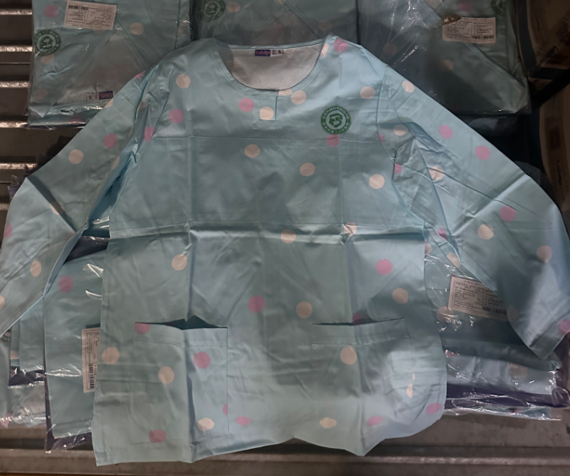 | 粉红色、白色波点，长袖 | 50
20 | 女患者服（夏）纽扣款 | S-XXXXL码 | 套 | ▲1.纤维含量：聚酯纤维65±5%，棉35±5%； ▲2.织物密度：经向530根/10cm，纬向265根/10cm(±3%）； ▲3.织物重量：156g/㎡(±3%）； ▲4.PH值：4.0-8.5； |  | 粉红色、白色波点，长袖 | 10
合计 |  |  |  |  |  |  | 948

